Oversigt
Bestillingsliste etiketter
Udfyld nedenstående skema med skolens navn og adresse og angiv på fanebladet "Bestillingsliste", til hvilke stoffer der ønskes etiketter. Regnearket mailes til etiket@frederiksen-scientific.com.
Skole*
Gade*
Postnr*
By*
Lærer*
E-mail*
Rekv.
Dato
*) obligatorisk!
Selvklæbende etiketter med faresymboler leveres på A4 ark med 8 etiketter på hvert ark, mens etiketter uden faresymboler leveres med 16 etiketter på hvert ark. Stoffets faremærkning er altså bestemmende for, om etiketten er stor eller lille. På fanebladet "Bestillingsliste" kan du specificere, hvilke stoffer du ønsker.

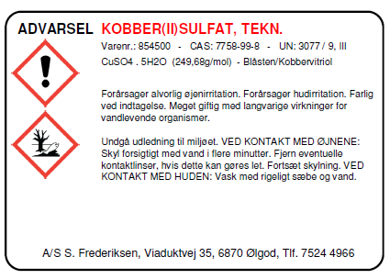

 |  |  |  |  |  | Stor etiket

 |  |  |  |  |  |  |  | Lille etiket

 | Gå til fanebladet "Bestillingsliste", hvor du vælger de kemikalier, du ønsker at få etiketter til!

 | Etiketark varenr. | Benævnelse |  |  | Antal ark | Antal etiketter | Etiket á pris | Total

 | 899010 | Etiket med faresymboler |  |  | - | - | 5.00 | -
 | 899020 | Etiket uden faresymboler |  |  | - | - | 3.00 | -
 | Total |  |  |  |  |  |  | -

 |  |  |  |  |  |  | Prisen er beregnet ud fra de gældende priser pr. april 2022

 |  |  |  | Send e-mail
 |  |  | (etiket@frederiksen-scientific.com)

